Estadísticas
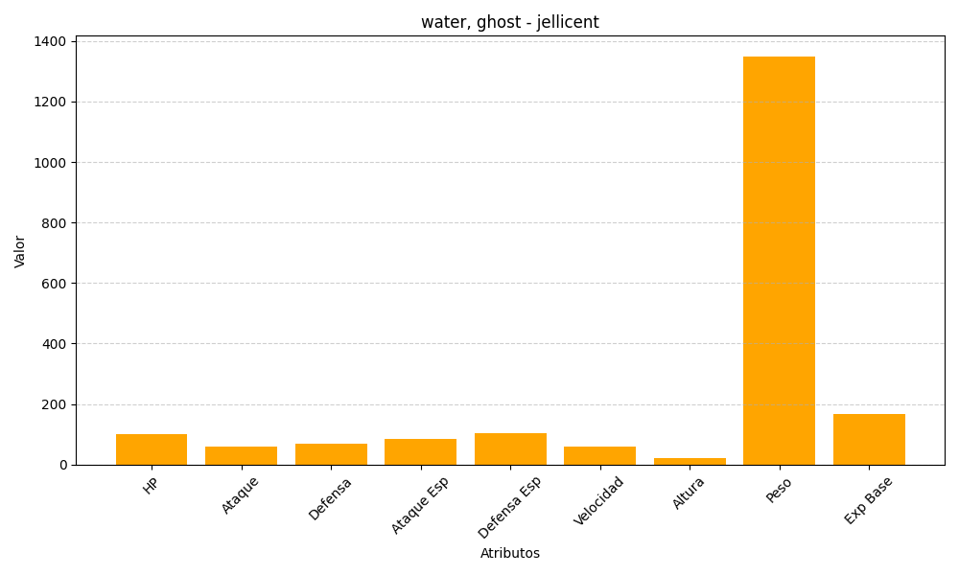
ID | Nombre | Tipo | HP | Ataque | Defensa | Ataque Especial | Defensa Especial | Velocidad | Altura | Peso | Experiencia Base
593 | jellicent | water, ghost | 100 | 60 | 70 | 85 | 105 | 60 | 22 | 1350 | 168

